日付関数(基本)
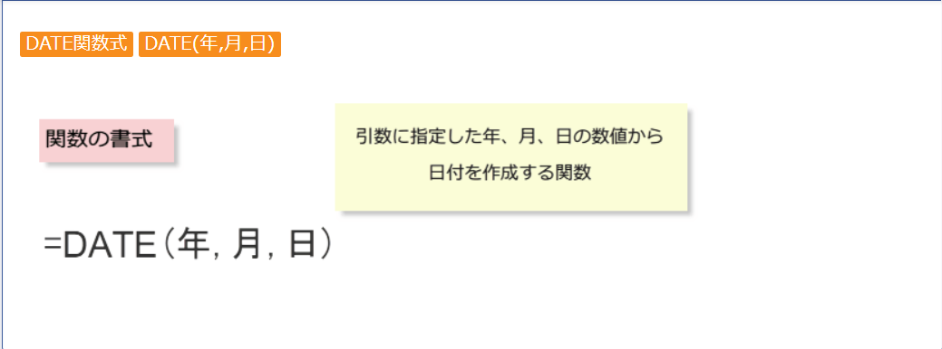
Excelでは、日付は数字として管理されています。
1900/1/1を1として、積み上げますが、9999/12/31が最大です。
表面上の表示 | 実際のﾃﾞｰﾀｰ |  | 表面上の表示 | 実際のﾃﾞｰﾀｰ
1900-01-01 | 1 | 366 | 2010-01-01 | 40179 | 365
1901-01-01 | 367 | 365 | 2011-01-01 | 40544 | 365
1902-01-01 | 732 | 365 | 2012-01-01 | 40909 | 366
1903-01-01 | 1097 | 365 | 2013-01-01 | 41275 | 365
1904-01-01 | 1462 | 366 | 2014-01-01 | 41640 | 365
1905-01-01 | 1828 | 365 | 2015-01-01 | 42005 | 365
1906-01-01 | 2193 | 365 | 2016-01-01 | 42370 | 366
1907-01-01 | 2558 | 365 | 2017-01-01 | 42736 | 365
1908-01-01 | 2923 | 366 | 2018-01-01 | 43101 | 365
1909-01-01 | 3289 | 365 | 2019-01-01 | 43466 | 365
1910-01-01 | 3654 | 365 | 2020-01-01 | 43831 | 366
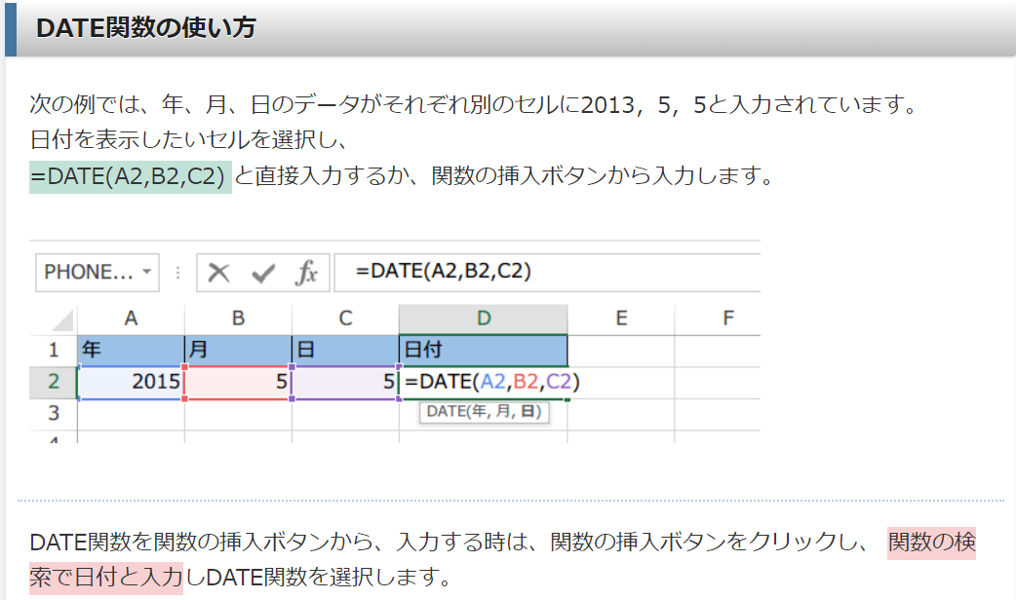
1911-01-01 | 4019 | 365 | 2021-01-01 | 44197 | 365
1912-01-01 | 4384 | 366 | 2022-01-01 | 44562 | 365 | 1899/1/1 | #VALUE!
1913-01-01 | 4750 | 365 | 2023-01-01 | 44927 | 365 | 10001/1/1 | #VALUE!
1914-01-01 | 5115 | 365 | 2024-01-01 | 45292 | 366 | 1910-01-01 | 3655
1915-01-01 | 5480 | 365 | 2025-01-01 | 45658 | 365
1916-01-01 | 5845 | 366 | 2026-01-01 | 46023 | 365
1917-01-01 | 6211 | 365 | 2027-01-01 | 46388 | 365
1918-01-01 | 6576 | 365 | 2028-01-01 | 46753 | 366
1919-01-01 | 6941 | 365 | 2029-01-01 | 47119 | 365
1920-01-01 | 7306 | 366 | 2030-01-01 | 47484 | 365
1921-01-01 | 7672 | 365 | 2031-01-01 | 47849 | 365
1922-01-01 | 8037 | 365 | 2032-01-01 | 48214 | 366
1923-01-01 | 8402 | 365 | 2033-01-01 | 48580 | 365
1924-01-01 | 8767 | 366 | 2034-01-01 | 48945 | 365
1925-01-01 | 9133 | 365 | 2035-01-01 | 49310 | 365
1926-01-01 | 9498 | 365 | 2036-01-01 | 49675 | 366
1927-01-01 | 9863 | 365 | 2037-01-01 | 50041 | 365
1928-01-01 | 10228 | 366 | 2038-01-01 | 50406 | 365
1929-01-01 | 10594 | 365 | 2039-01-01 | 50771
1930-01-01 | 10959

曜日に関して
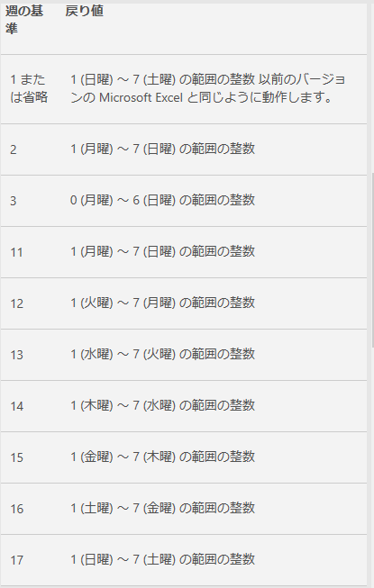
 |  | 戻り値1 | 戻り値2 | 戻り値3 | 戻り値11 | 戻り値12 | 戻り値13 | 戻り値14 | 戻り値15 | 戻り値16 | 戻り値17 | Mood(a,7) | mod(A2-1)+1 | MOD(a-2,7)

2021-12-01 | 44531 | 4 | 3 | 2 | 3 | 2 | 1 | 7 | 6 | 5 | 4 | 4 | 4 | 2
2021-12-02 | 44532 | 5 | 4 | 3 | 4 | 3 | 2 | 1 | 7 | 6 | 5 | 5 | 5 | 3
2021-12-03 | 44533 | 6 | 5 | 4 | 5 | 4 | 3 | 2 | 1 | 7 | 6 | 6 | 6 | 4
2021-12-04 | 44534 | 7 | 6 | 5 | 6 | 5 | 4 | 3 | 2 | 1 | 7 | 0 | 7 | 5
2021-12-05 | 44535 | 1 | 7 | 6 | 7 | 6 | 5 | 4 | 3 | 2 | 1 | 1 | 1 | 6
2021-12-06 | 44536 | 2 | 1 | 0 | 1 | 7 | 6 | 5 | 4 | 3 | 2 | 2 | 2 | 0
2021-12-07 | 44537 | 3 | 2 | 1 | 2 | 1 | 7 | 6 | 5 | 4 | 3 | 3 | 3 | 1
2021-12-08 | 44538 | 4 | 3 | 2 | 3 | 2 | 1 | 7 | 6 | 5 | 4 | 4 | 4 | 2
2021-12-09 | 44539 | 5 | 4 | 3 | 4 | 3 | 2 | 1 | 7 | 6 | 5 | 5 | 5 | 3
2021-12-10 | 44540 | 6 | 5 | 4 | 5 | 4 | 3 | 2 | 1 | 7 | 6 | 6 | 6 | 4
2021-12-11 | 44541 | 7 | 6 | 5 | 6 | 5 | 4 | 3 | 2 | 1 | 7 | 0 | 7 | 5
2021-12-12 | 44542 | 1 | 7 | 6 | 7 | 6 | 5 | 4 | 3 | 2 | 1 | 1 | 1 | 6
2021-12-13 | 44543 | 2 | 1 | 0 | 1 | 7 | 6 | 5 | 4 | 3 | 2 | 2 | 2 | 0
2021-12-14 | 44544 | 3 | 2 | 1 | 2 | 1 | 7 | 6 | 5 | 4 | 3 | 3 | 3 | 1
2021-12-15 | 44545 | 4 | 3 | 2 | 3 | 2 | 1 | 7 | 6 | 5 | 4 | 4 | 4 | 2
2021-12-16 | 44546 | 5 | 4 | 3 | 4 | 3 | 2 | 1 | 7 | 6 | 5 | 5 | 5 | 3
2021-12-17 | 44547 | 6 | 5 | 4 | 5 | 4 | 3 | 2 | 1 | 7 | 6 | 6 | 6 | 4
2021-12-18 | 44548 | 7 | 6 | 5 | 6 | 5 | 4 | 3 | 2 | 1 | 7 | 0 | 7 | 5
2021-12-19 | 44549 | 1 | 7 | 6 | 7 | 6 | 5 | 4 | 3 | 2 | 1 | 1 | 1 | 6
2021-12-20 | 44550 | 2 | 1 | 0 | 1 | 7 | 6 | 5 | 4 | 3 | 2 | 2 | 2 | 0
2021-12-21 | 44551 | 3 | 2 | 1 | 2 | 1 | 7 | 6 | 5 | 4 | 3 | 3 | 3 | 1
2021-12-22 | 44552 | 4 | 3 | 2 | 3 | 2 | 1 | 7 | 6 | 5 | 4 | 4 | 4 | 2
2021-12-23 | 44553 | 5 | 4 | 3 | 4 | 3 | 2 | 1 | 7 | 6 | 5 | 5 | 5 | 3
2021-12-24 | 44554 | 6 | 5 | 4 | 5 | 4 | 3 | 2 | 1 | 7 | 6 | 6 | 6 | 4
2021-12-25 | 44555 | 7 | 6 | 5 | 6 | 5 | 4 | 3 | 2 | 1 | 7 | 0 | 7 | 5
2021-12-26 | 44556 | 1 | 7 | 6 | 7 | 6 | 5 | 4 | 3 | 2 | 1 | 1 | 1 | 6
2021-12-27 | 44557 | 2 | 1 | 0 | 1 | 7 | 6 | 5 | 4 | 3 | 2 | 2 | 2 | 0
2021-12-28 | 44558 | 3 | 2 | 1 | 2 | 1 | 7 | 6 | 5 | 4 | 3 | 3 | 3 | 1
2021-12-29 | 44559 | 4 | 3 | 2 | 3 | 2 | 1 | 7 | 6 | 5 | 4 | 4 | 4 | 2
2021-12-30 | 44560 | 5 | 4 | 3 | 4 | 3 | 2 | 1 | 7 | 6 | 5 | 5 | 5 | 3
2021-12-31 | 44561 | 6 | 5 | 4 | 5 | 4 | 3 | 2 | 1 | 7 | 6 | 6 | 6 | 4

他の関数
こんな関数も
left right mid
 | year() | month() | day()
 | 年 | 月 | 日
2021-12-12 | 2021 | 12 | 12 | 2121 | 12 | 02
ここに、適当な年月日を入れてみてください。
44542
2021-12-12

